关系图
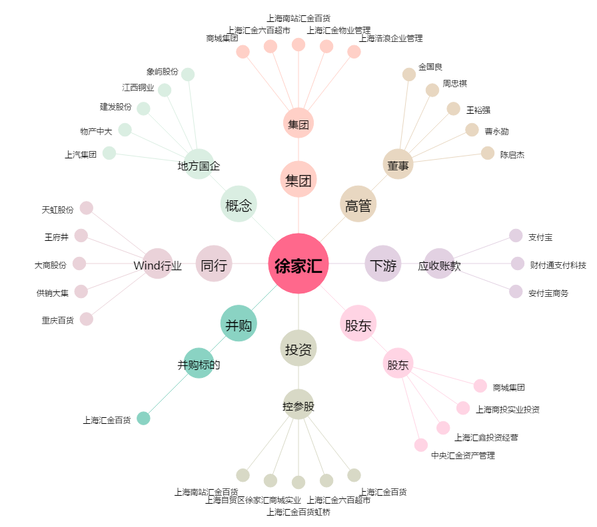
徐家汇[002561.SZ] - 关系概览图

